关系图
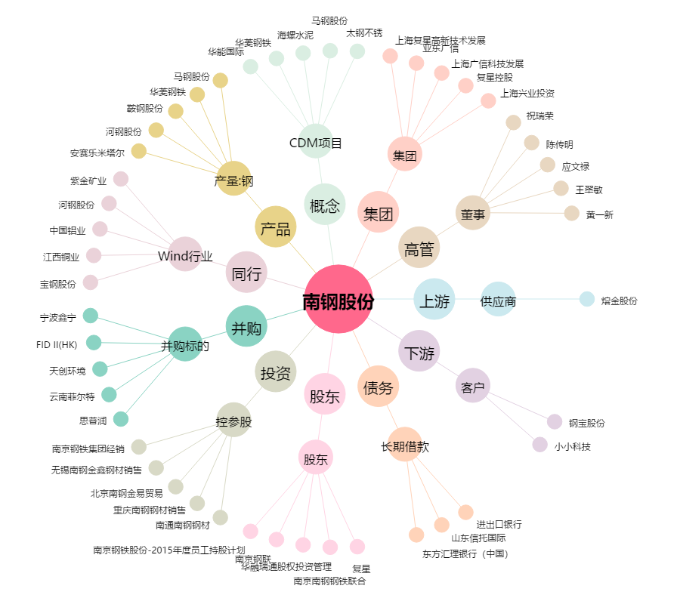
南钢股份[600282.SH] - 关系概览图

